Лист1
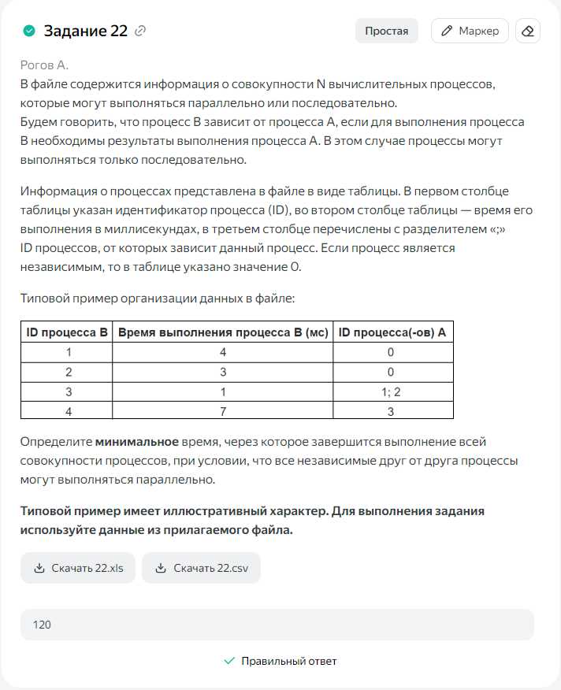
ID процесса B | Время выполнения процесса B (мс) | ID процессов A
1 | 22 | 0 | 22
2 | 24 | 0 | 24
3 | 24 | 1; 2 | 48
4 | 17 | 0 | 17
5 | 18 | 1;2 | 42
6 | 15 | 3;4 | 63
7 | 17 | 1;2;4 | 41
8 | 22 | 3;5;7 | 70
9 | 19 | 2;6 | 82
10 | 16 | 0 | 16
11 | 18 | 4;7;9 | 100
12 | 22 | 8 | 92
13 | 19 | 5;8;10 | 89
14 | 22 | 0 | 22
15 | 21 | 13;14 | 110
16 | 20 | 11;14 | 120
17 | 15 | 12 | 107
 |  |  | 120

